상품제안서
휴대용 목걸이형 선풍기 | 상품코드: F18654

 |  |  |  |  |  |  | 02-412-0044 | www.easy1.co.kr
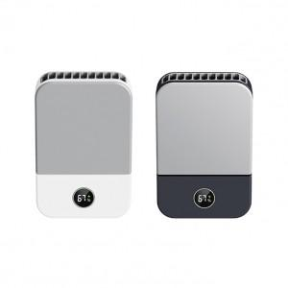

【상세/제작정보】 | 스트랩&버클 두가지 타입으로 편리하게

【인쇄/포장옵션】 | 레이저 / 포장지포장

【공급단가】 | 수량 | 50~ | 100~ | 500~ | 1,000~ | 2,000~
*VAT별도 | 단가 | 19,320원 | 18,990원 | 18,510원 | 18,190원 | 17,710원

【상품 URL】 | https://dev.easy1.co.kr:443/src/goods_detail.php?gdno=18654

